Hoja1
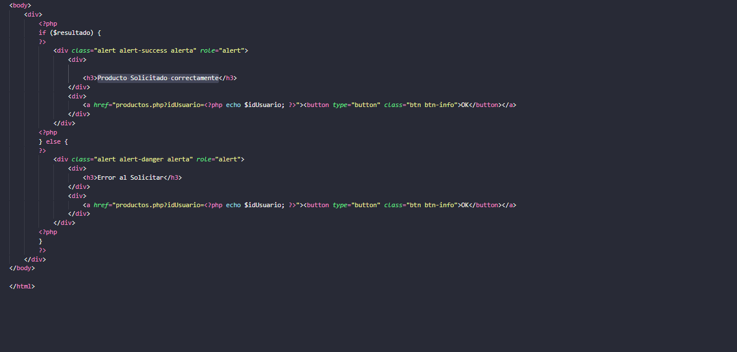
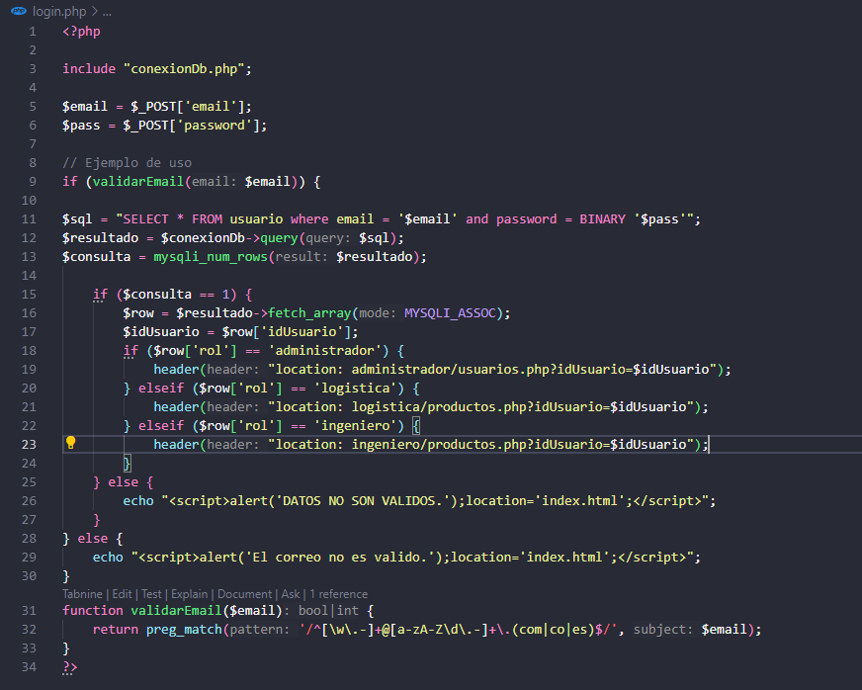
Prueba de Caja Blanca

INFORMACION GENERAL | Busca asegurar que el código funciona de acuerdo con las especificaciones y que el módulo lógico es válido. Los aspectos a considerar son los siguientes: Rutinas de excepción, Rutinas de error, Manejo de parámetros, Validaciones, Valores válidos, Valores límites, Rangos, Mensajes posibles

Identificador Prueba | Nombre Prueba |  | Responsable
CP01 | Login |  | John Agudeo
Descripción | Validaciond e Datos de Logeo

Servicio / Componente Probado
Listar documentos-Prueba de Código, revision de las clases, funciones, tomas de disiciones

Perrequisitos
Para la revision del modulo debe existir los formulario con su respectiva Crud

Método Utilizado | Instrucciones de la Prueba
Prueba de la caja blanca | Mediante la informacion registrada por el formulario del login se valida que los datos correspondan a los que se encuentran en la Base de Datos si pertenecen permitira acceder al programa de lo contrario no dejara acceder.

Datos Entrada |  | Salida Esperada
Correo y clave de usuario que desea logearse |  | Permitir el acceso al aplicativo

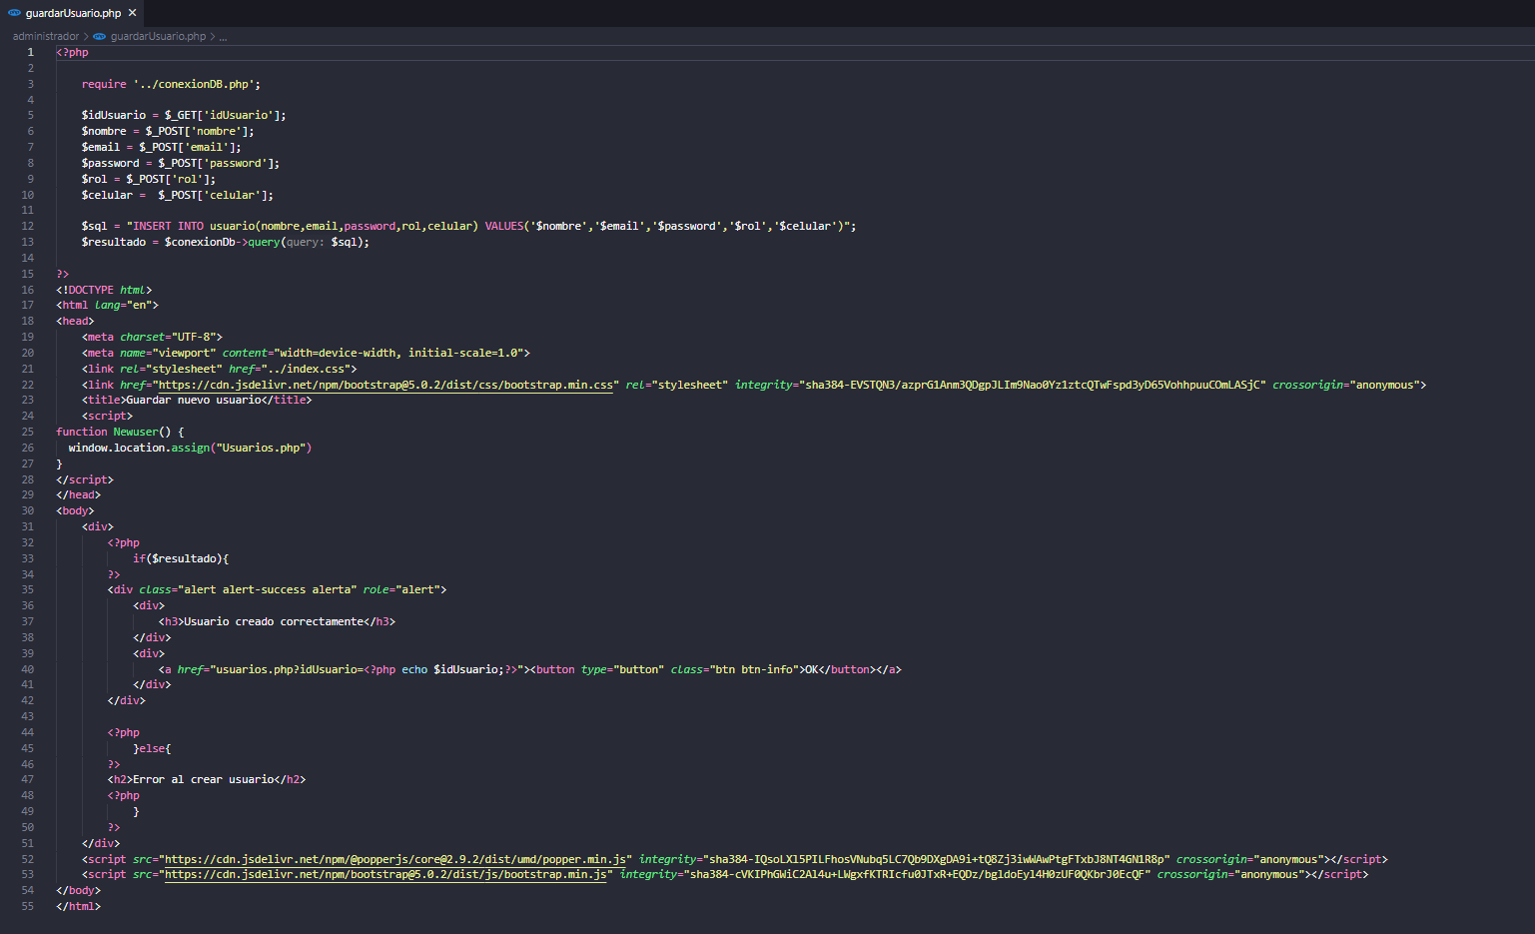
Prueba de Caja Blanca

INFORMACION GENERAL | Busca asegurar que el código funciona de acuerdo con las especificaciones y que el módulo lógico es válido. Los aspectos a considerar son los siguientes: Rutinas de excepción, Rutinas de error, Manejo de parámetros, Validaciones, Valores válidos, Valores límites, Rangos, Mensajes posibles

Identificador Prueba | Nombre Prueba |  | Responsable
CP01 | Crear Usuario |  | John Agudeo
Descripción | Insert en la tabla Usuarios

Servicio / Componente Probado
Listar documentos-Prueba de Código, revision de las clases, funciones, tomas de disiciones

Perrequisitos
Para la revision del modulo debe existir los formulario

Método Utilizado | Instrucciones de la Prueba
Prueba de la caja blanca | Valida que los datos ingresados en el formulario "nuevo usuario" coincidan con los datos en la tabla "Usuarios"

Datos Entrada |  | Salida Esperada
Nnombre, correo, Pasword, Rol y Celular |  | Usuario creado correctamente

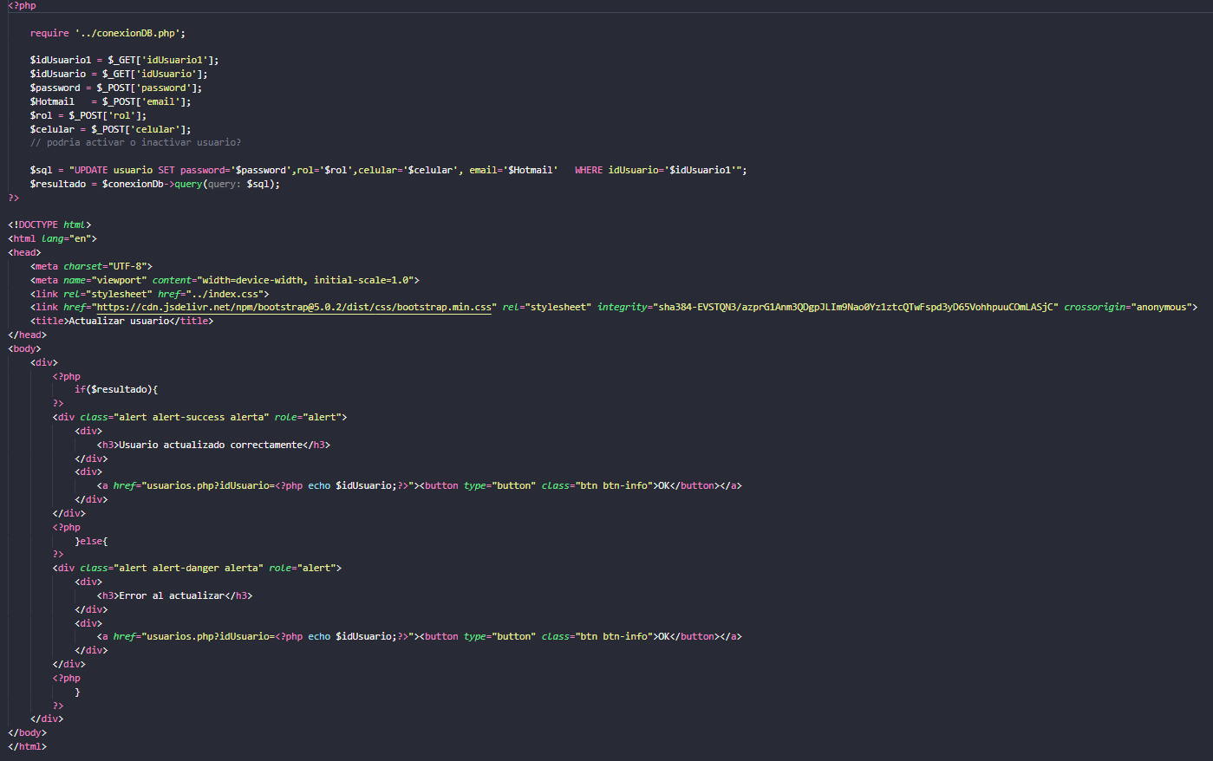
Prueba de Caja Blanca

INFORMACION GENERAL | Busca asegurar que el código funciona de acuerdo con las especificaciones y que el módulo lógico es válido. Los aspectos a considerar son los siguientes: Rutinas de excepción, Rutinas de error, Manejo de parámetros, Validaciones, Valores válidos, Valores límites, Rangos, Mensajes posibles

Identificador Prueba | Nombre Prueba |  | Responsable
CP01 | Editar Usuario |  | John Agudeo
Descripción | Update en la tabla Usuarios

Servicio / Componente Probado
Listar documentos-Prueba de Código, revision de las clases, funciones, tomas de disiciones

Perrequisitos
Para la revision del modulo debe existir los formulario

Método Utilizado | Instrucciones de la Prueba
Prueba de la caja blanca | Valida que los datos ingresados en el formulario "Editar Usuario" coincidan con los datos en la tabla "Usuarios"

Datos Entrada |  | Salida Esperada
Correo, clave y Rol de usuario que desea Editarse |  | Usuario actualizado correctamente

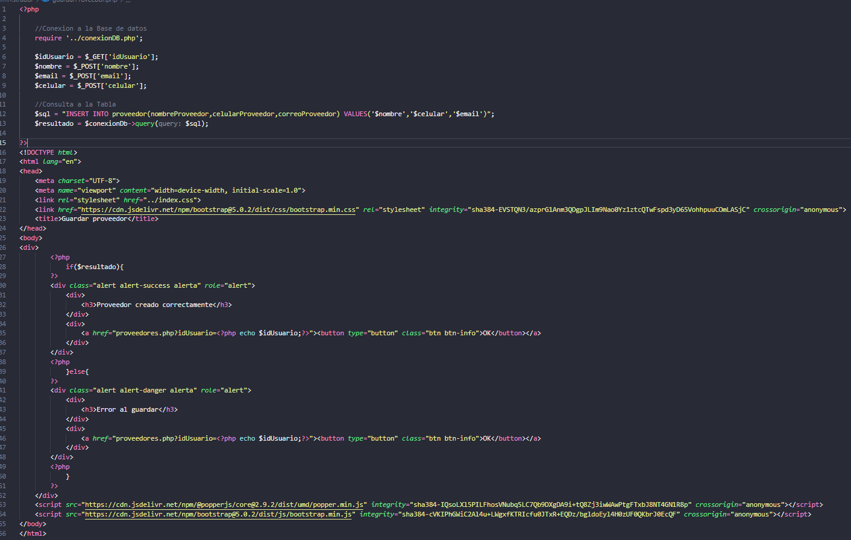
Prueba de Caja Blanca

INFORMACION GENERAL | Busca asegurar que el código funciona de acuerdo con las especificaciones y que el módulo lógico es válido. Los aspectos a considerar son los siguientes: Rutinas de excepción, Rutinas de error, Manejo de parámetros, Validaciones, Valores válidos, Valores límites, Rangos, Mensajes posibles

Identificador Prueba | Nombre Prueba |  | Responsable
CP01 | Crear Proveedor |  | John Agudeo
Descripción | Insert en la tabla Proveedores

Servicio / Componente Probado
Listar documentos-Prueba de Código, revision de las clases, funciones, tomas de disiciones

Perrequisitos
Para la revision del modulo debe existir los formulario

Método Utilizado | Instrucciones de la Prueba
Prueba de la caja blanca | Valida que los datos ingresados en el formulario "Nuevo Proveedor" coincidan con los datos en la tabla "Proveedor"

Datos Entrada |  | Salida Esperada
Nombre correo Celular |  | Proveedor creado correctamente

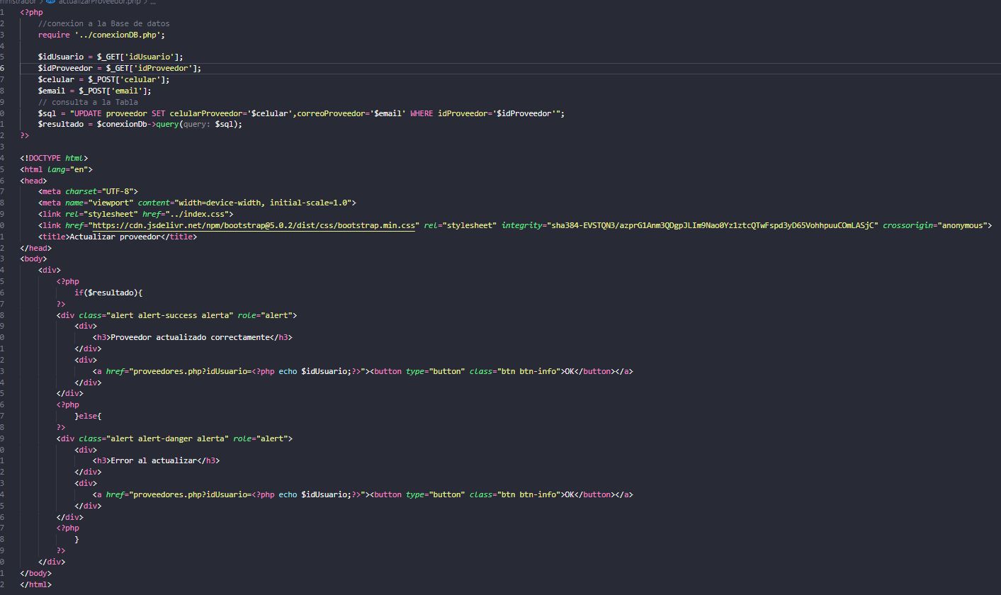
Prueba de Caja Blanca

INFORMACION GENERAL | Busca asegurar que el código funciona de acuerdo con las especificaciones y que el módulo lógico es válido. Los aspectos a considerar son los siguientes: Rutinas de excepción, Rutinas de error, Manejo de parámetros, Validaciones, Valores válidos, Valores límites, Rangos, Mensajes posibles

Identificador Prueba | Nombre Prueba |  | Responsable
CP01 | Editar Proveedor |  | John Agudeo
Descripción | Update en la tabla Proveedores

Servicio / Componente Probado
Listar documentos-Prueba de Código, revision de las clases, funciones, tomas de disiciones

Perrequisitos
Para la revision del modulo debe existir los formulario

Método Utilizado | Instrucciones de la Prueba
Prueba de la caja blanca | Valida que los datos ingresados en el formulario "Editar Proveedor" coincidan con los datos en la tabla "Proveedor"

Datos Entrada |  | Salida Esperada
Celular y correo |  | Proveedor actualizado correctamente

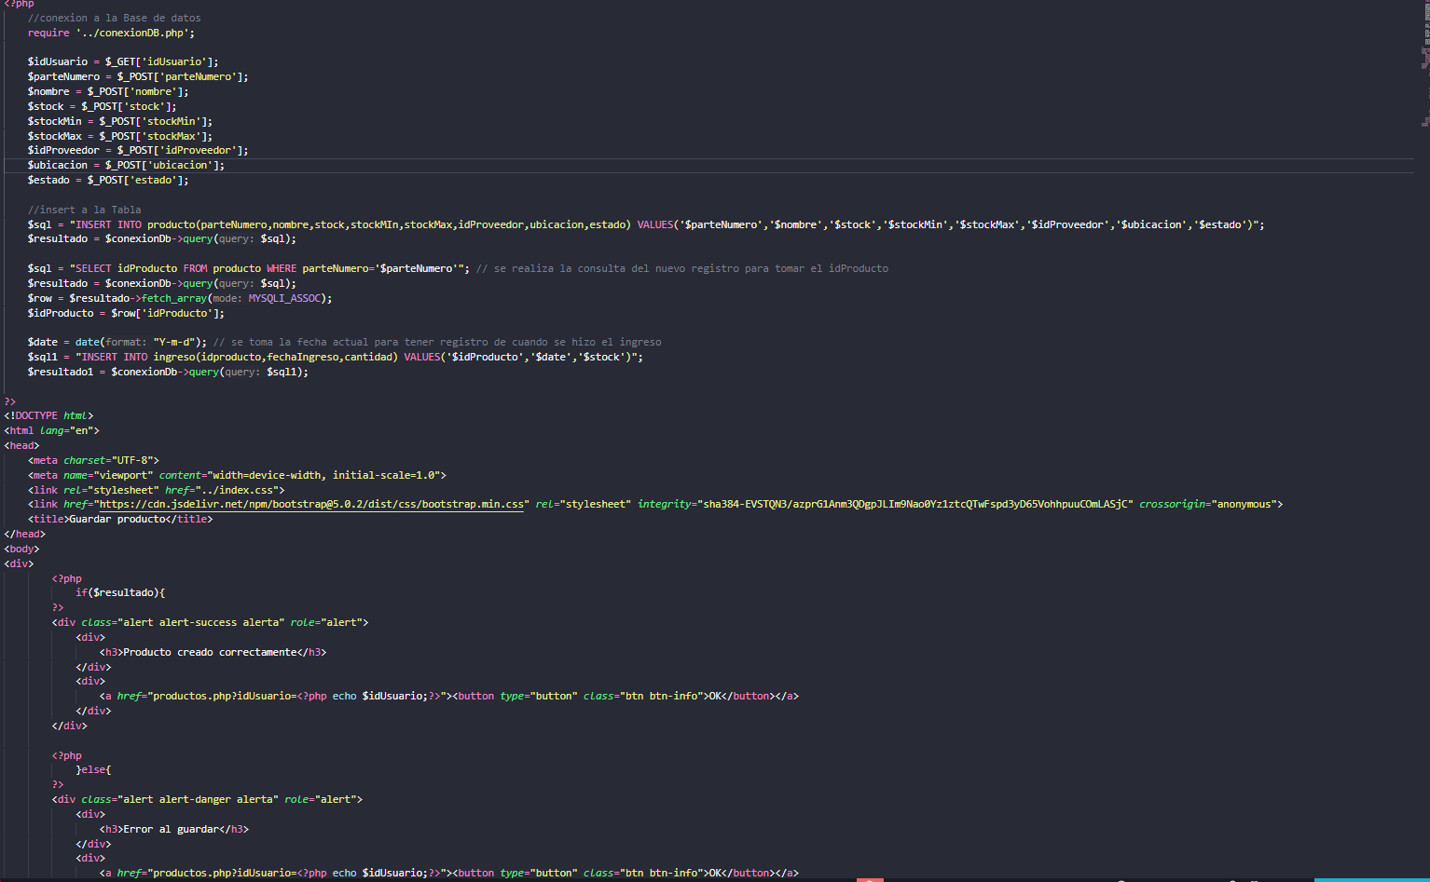
Prueba de Caja Blanca

INFORMACION GENERAL | Busca asegurar que el código funciona de acuerdo con las especificaciones y que el módulo lógico es válido. Los aspectos a considerar son los siguientes: Rutinas de excepción, Rutinas de error, Manejo de parámetros, Validaciones, Valores válidos, Valores límites, Rangos, Mensajes posibles

Identificador Prueba | Nombre Prueba |  | Responsable
CP01 | Crear Producto |  | John Agudeo
Descripción | Insert en la tabla Producto

Servicio / Componente Probado
Listar documentos-Prueba de Código, revision de las clases, funciones, tomas de disiciones

Perrequisitos
Para la revision del modulo debe existir los formulario

Método Utilizado | Instrucciones de la Prueba
Prueba de la caja blanca | Valida que los datos ingresados en el formulario "Crear Producto" coincidan con los datos en la tabla "Producto"

Datos Entrada |  | Salida Esperada
Número de parte, Nombre, Stock, Stock Mínimo, Stock Máximo, Proveedor, Ubicación bodega y Estado |  | Producto creado correctamente

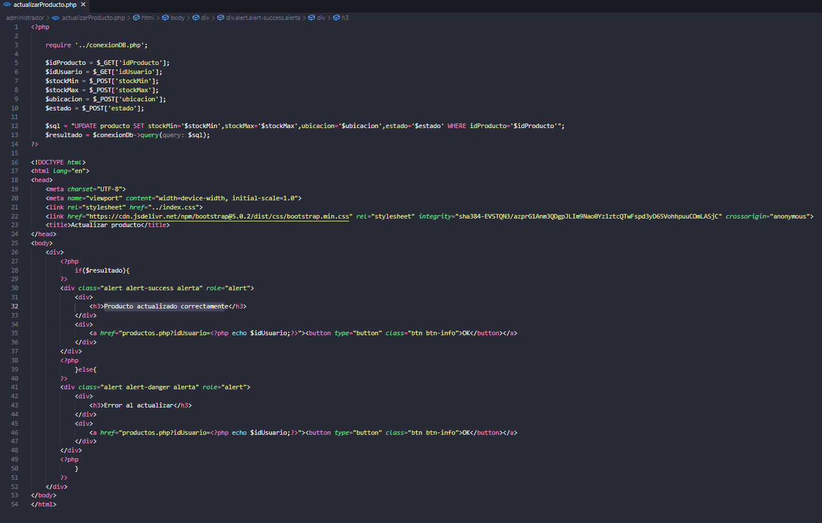
Prueba de Caja Blanca

INFORMACION GENERAL | Busca asegurar que el código funciona de acuerdo con las especificaciones y que el módulo lógico es válido. Los aspectos a considerar son los siguientes: Rutinas de excepción, Rutinas de error, Manejo de parámetros, Validaciones, Valores válidos, Valores límites, Rangos, Mensajes posibles

Identificador Prueba | Nombre Prueba |  | Responsable
CP01 | Editar Producto |  | John Agudeo
Descripción | Update en la tabla Producto

Servicio / Componente Probado
Listar documentos-Prueba de Código, revision de las clases, funciones, tomas de disiciones

Perrequisitos
Para la revision del modulo debe existir los formulario

Método Utilizado | Instrucciones de la Prueba
Prueba de la caja blanca | Valida que los datos ingresados en el formulario "Editar Producto" coincidan con los datos en la tabla "Producto"

Datos Entrada |  | Salida Esperada
Stock Mínimo, Stock Máximo, Proveedor, Ubicación bodega y Estado |  | Producto actualizado correctamente

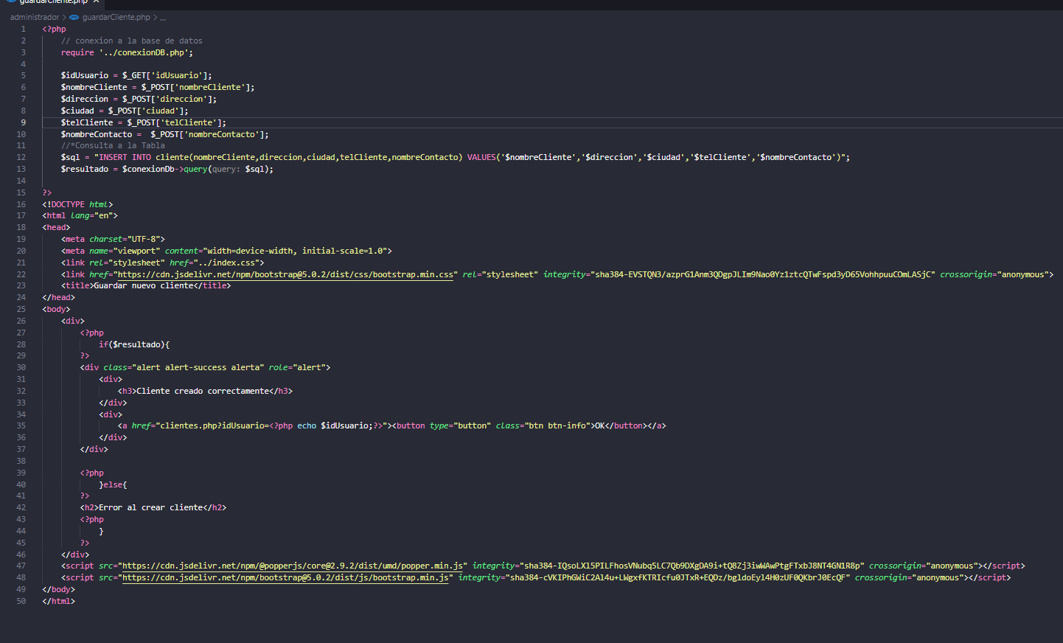
Prueba de Caja Blanca

INFORMACION GENERAL | Busca asegurar que el código funciona de acuerdo con las especificaciones y que el módulo lógico es válido. Los aspectos a considerar son los siguientes: Rutinas de excepción, Rutinas de error, Manejo de parámetros, Validaciones, Valores válidos, Valores límites, Rangos, Mensajes posibles

Identificador Prueba | Nombre Prueba |  | Responsable
CP01 | Crear Cliente |  | John Agudeo
Descripción | Insert en la tabla Cliente

Servicio / Componente Probado
Listar documentos-Prueba de Código, revision de las clases, funciones, tomas de disiciones

Perrequisitos
Para la revision del modulo debe existir los formulario

Método Utilizado | Instrucciones de la Prueba
Prueba de la caja blanca | Valida que los datos ingresados en el formulario "Crear Cliente" coincidan con los datos en la tabla "Cliente"

Datos Entrada |  | Salida Esperada
Nombre del cliente, Dirección, Ciudad, Telefóno de contacto y Nombre de contacto |  | Cliente creado correctamente

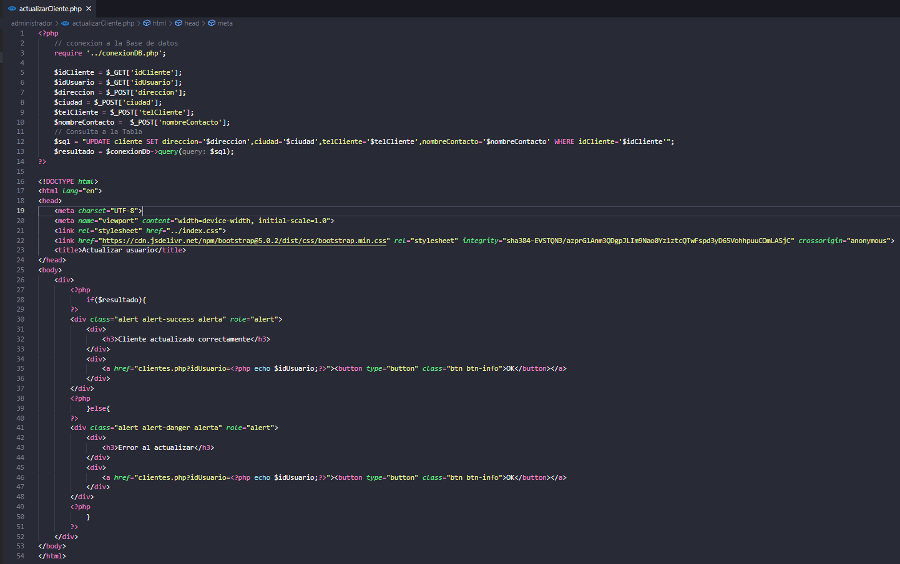
Prueba de Caja Blanca

INFORMACION GENERAL | Busca asegurar que el código funciona de acuerdo con las especificaciones y que el módulo lógico es válido. Los aspectos a considerar son los siguientes: Rutinas de excepción, Rutinas de error, Manejo de parámetros, Validaciones, Valores válidos, Valores límites, Rangos, Mensajes posibles

Identificador Prueba | Nombre Prueba |  | Responsable
CP01 | Editar Cliente |  | John Agudeo
Descripción | Update en la tabla Cliente

Servicio / Componente Probado
Listar documentos-Prueba de Código, revision de las clases, funciones, tomas de disiciones

Perrequisitos
Para la revision del modulo debe existir los formulario

Método Utilizado | Instrucciones de la Prueba
Prueba de la caja blanca | Valida que los datos ingresados en el formulario "Editar Cliente" coincidan con los datos en la tabla "Cliente"

Datos Entrada |  | Salida Esperada
Dirección, Ciudad, Teléfono contacto y Nombre de contacto |  | Cliente actualizado correctamente

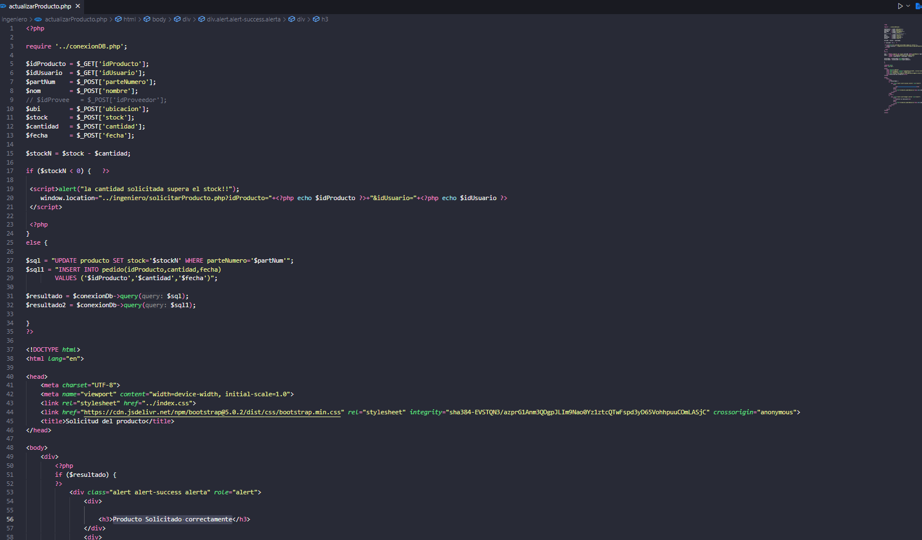
Prueba de Caja Blanca

INFORMACION GENERAL | Busca asegurar que el código funciona de acuerdo con las especificaciones y que el módulo lógico es válido. Los aspectos a considerar son los siguientes: Rutinas de excepción, Rutinas de error, Manejo de parámetros, Validaciones, Valores válidos, Valores límites, Rangos, Mensajes posibles

Identificador Prueba | Nombre Prueba |  | Responsable
CP01 | Solicitar Pedido |  | John Agudeo
Descripción | Realiza Update a la Tabla Producto y un Insert a la Tabla Pedido

Servicio / Componente Probado
Listar documentos-Prueba de Código, revision de las clases, funciones, tomas de disiciones

Perrequisitos
Para la revision del modulo debe existir los formulario

Método Utilizado | Instrucciones de la Prueba
Prueba de la caja blanca | Realiza un update a la Tabla producto en el campo de Stock descontandole la cantdiad a solicitar y al mismo tiempo realiza un insert a la tabla pedido agregando la informacion necesaria de la tabla Pedido

Datos Entrada |  | Salida Esperada
Cantidad a solicitar y Fecha de Solucitud |  | Producto Solicitado correctamente

